Sheet1
󰊱 리얼웨딩
① 가격(VAT 포함)
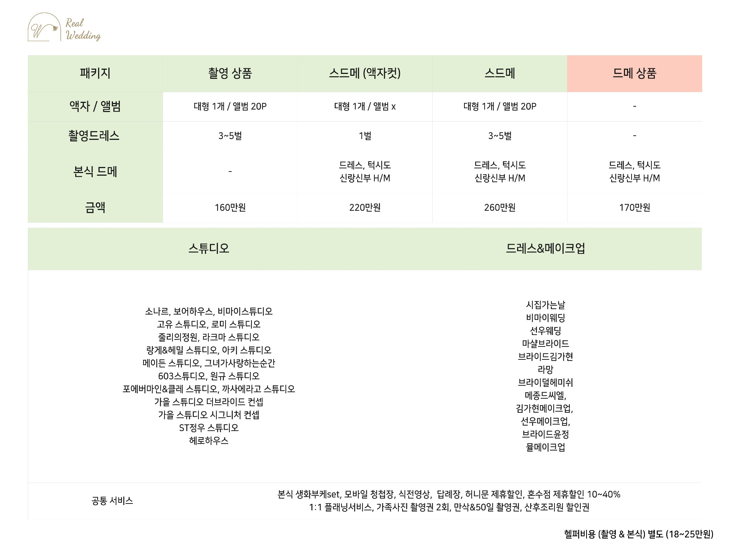

② 계약해지에 따른 위약금 및 환급에 관한 산정기준
계약금은 7일 이후 부터 반환 되지 않습니다. 웨딩촬영 이전 해지 시 스드메 금액의 20% 지불 웨딩촬영 이후 해지 시 스드메 금액의 70% 공제 후 환불 가능 스튜디오 촬영 예약 취소 : 각 스튜디오 위약금 규정에 따름 예식일 한달 이전 해지 시 : 본식 드레스 초이스 전 - 스드메 금액의 90% 공제 후 환불 가능 /본식 드레스 초이스 후 - 전액 환불 안됨 당사의 귀책 사유로 인한 해지 시 - 별도의 위약금 없이 해지 가능 각 촬영 스튜디오의 경우 90일 전 촬영 해지시 22만원 ~ 변경 시 11만원 까지 금액 발생 할 수 있음

